別紙解説
治療と仕事の両立支援について
事業者が行うべき労働者の健康確保対策の一つで、疾病を抱える労働者を就労させると判断した場合に、業務により疾病が増悪することのないよう、病気の治療と仕事の両立のために必要となる一定の就業上の措置や治療に対する配慮を行うことです。その具体的な取組事項は下図のとおりで、事業者の義務ではないものですが、「働き方改革」の一環に位置づけられており、今後、労働者にとっての多様な働き方の実現や、企業にとっての人材確保の観点から、取組が進んでいくことが望まれているものです。具体的な進め方の概要は、以下の図のようになります。
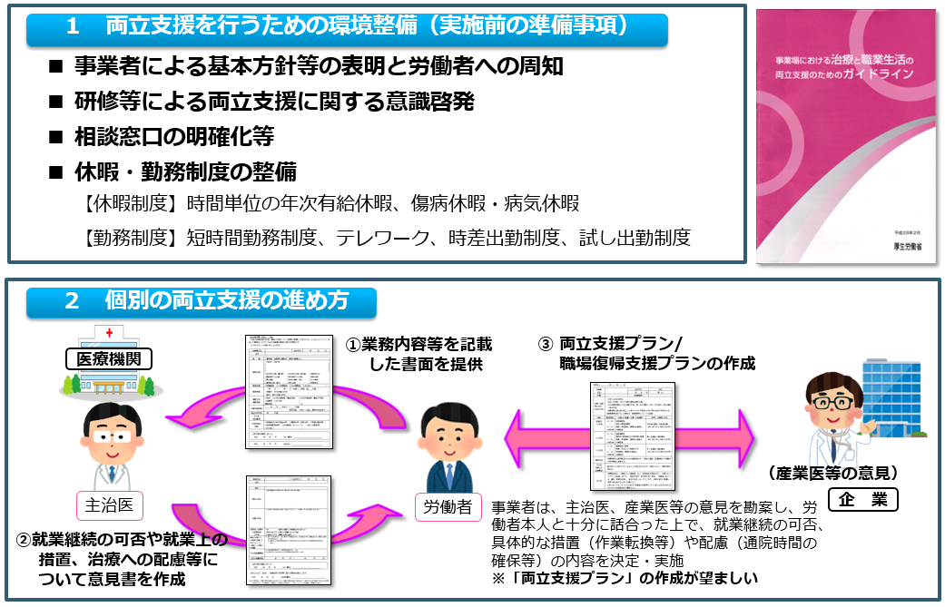

※調査票質問の中の注意書きの解説

（注１）常用労働者 期間を定めずに雇用されている者又は１か月以上の期間を定めて雇われている者のいずれかに該当する者を言います。他社から受け入れた出向者、転籍者も含みます。なお、労働者派遣事業の適正な確保及び派遣労働者の保護等に関する法律に基づいて労働者派遣事業を行う事業場から貴事業場に派遣されている者は含みませんが、労働者派遣事業を行う事業場においては、労働者派遣事業として他社に派遣している労働者を含めてください。 （注２）産業医 常時50人以上の労働者を使用する事業場において、労働者の健康管理を行うために事業者から選任された医師を言います。労働基準監督署への選任報告の有無に関わらず、実態として選任している場合は「選任している」として回答してください。 （注３）総括安全衛生管理者 業種別に政令で定められた規模の事業場において、衛生管理者等の指導や労働者の危険・健康障害を防止するための措置に関すること等の総括管理するために事業者から選任された者を言います。 （注４）衛生管理者 常時50人以上の労働者を使用する事業場において、作業条件、施設等の衛生上の改善などの衛生に係る技術的事項を管理するため事業者から選任された者を言います。衛生管理者免許等の一定の資格（経験）を有する者から選任することになっています。 （注５）衛生推進者 常時10人以上50人未満の労働者を使用する事業場において、労働衛生に関する技術的事項（労働者数が50人以上の事業場において衛生管理者が管理している業務と同様の業務）を担当するため、事業者から選任された者を言います。一定の資格（経験）を有する者から選任することになっています。 （注６）健康管理を担う専門職 医師、保健師、看護師等の専門的な資格を有する者を言います。

（注７）時間単位の年次有給休暇 労働基準法に基づく年次有給休暇は、１日単位で与えることが原則となっていますが、労使協定を結べば、１時間単位で与えることが可能です（上限は１年で５日分まで。）。 （注８）傷病休暇・病気休暇 事業者が自主的に設ける法定外の休暇で、入院治療や通院のために年次有給休暇とは別に休暇を付与するものを言います。取得条件や取得中の処遇（賃金の支払の有無等）は事業場ごとに決めることになります。 （注９）時差出勤 事業者が自主的に設ける勤務制度で、始業及び終業の時刻を変更することにより、身体に負担のかかる通勤時間帯を避けて通勤すること等を目的とするものです。 （注10）短時間勤務 事業者が自主的に設ける勤務制度で、療養中・療養後の負担を軽減すること等を目的として所定労働時間を短縮する制度を言います。本問においては、育児休業、介護休業等育児又は家族介護を行う労働者の福祉に関する法律で事業主に義務づけている育児・介護のための短時間勤務制度とは別に、治療と仕事の両立のために短時間勤務制度を設けている場合に「設けている」と回答してください。 （注11）在宅勤務 事業者が自主的に設ける勤務制度で、パソコンなどの情報通信機器を活用した場所にとらわれない柔軟な働き方を言います。自宅で勤務することにより、通勤による身体への負担を軽減することを目的とします。 （注12）試し出勤 事業者が自主的に設ける勤務制度で、中長期間にわたり休職していた労働者に対し、円滑な復職を支援するために、勤務時間や勤務日数を短縮した試し出勤等を行うものを言います。 （注13）休職 事業者が自主的に設ける勤務制度で、療養のために中朝期間にわたり休職させることを言います。その条件や休職期間中の処遇（賃金の支払の有無等）は事業場ごとに決めることになります。 （注14）基本方針等の表明及び労働者への周知 治療と仕事の両立支援に取組に当たっての基本方針や具体的な対応方法等の事業場内ルールを作成し、全ての労働者に周知することを言います。 （注15）労使への意識啓発活動 当事者やその同僚となり得る全ての労働者、管理職に対して、治療と仕事の両立に関する研修等により意識啓発を行うことを言います。 （注16）担当者、相談窓口等の体制整備 治療と仕事の両立支援は労働者からの申出を起点として実際の対応を行うことから、労働者が安心して相談・申出を行えるよう、相談窓口や担当者、相談された場合の取扱い等を明確にすることを言います。 （注17）両立支援プラン 労働者が治療しながら就業する場合に、業務によって疾病が増悪することのないよう、その際の具体的な措置や配慮の内容、取組スケジュール等をまとめた計画を言います。 （注18）職場復帰プラン 労働者が療養（休職）から職場復帰する際に、業務によって疾病が増悪することのないよう、その際の具体的な措置や配慮の内容、取組スケジュール等をまとめた計画を言います。 （注19）産業保健総合支援センター 患者（労働者）とその家族、事業者、医療関係者などの方から、治療と仕事の両立支援を進めるに当たっての相談を受け付けています。 （注20）ハローワーク がん患者等の長期療養者からの求職に係る相談を受け、就職支援を行っています。 （注21）障がい者職業センター 障がいのある方からの求職に係る相談を受け、就職支援を行っています。 （注22）出張相談窓口 産業保健総合支援センターの出張相談窓口で、令和元年9月1日現在、信州大学医学部付属病院がん相談支援センター、長野市立病院がん相談支援センター、伊那中央病院がん相談支援センター及び長野赤十字病院がん相談支援センターの４箇所に設置されています。（令和元年10月1日より、佐久総合病院・佐久医療センターにも出張相談窓口が設置される予定です。）

